スタート
基本設計書 |  |  |  |  | 最終編集日 | 2020-06-10
 |  |  |  |  | 最終編集者 | 天願

画面ID | 01 | 画面名 | スタート

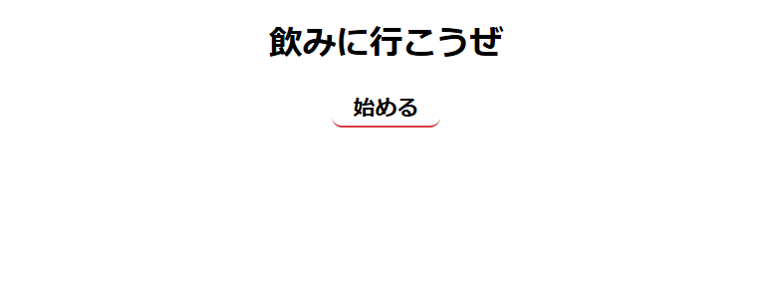

 |  |  |  | ホーム画面へ遷移

ホーム
基本設計書 |  |  |  | 最終編集日 | 2020-06-10
 |  |  |  | 最終編集者 | 天願

画面ID | 02 | 画面名 | ホーム

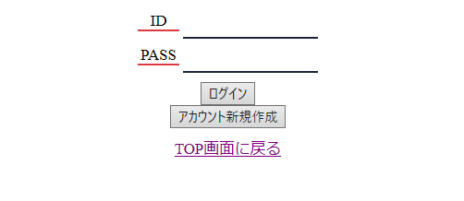

入力フォームにアカウント作成時に
登録したIDとPASSを入力することで
ログインでき、メニュー画面に遷移

アカウント作成画面に遷移

スタート画面に遷移

アカウント作成
基本設計書 |  |  |  | 最終編集日 | 2020-02-10
 |  |  |  | 最終編集者 | 新垣

画面ID | 03 | 画面名 | アカウント作成

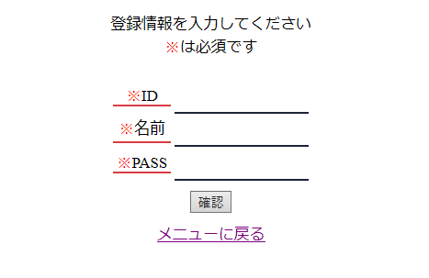

ID、名前、PASSを入力

確認画面に遷移

スタート画面に遷移

確認
基本設計書 |  |  |  | 最終編集日 | 2020-06-10
 |  |  |  | 最終編集者 | 天願

画面ID | 04 | 機能名 | 確認

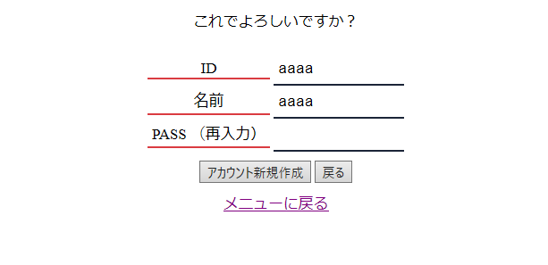

スタート画面に遷移
アカウント作成完了画面に遷移
アカウント作成画面に遷移

アカウント作成画面で入力された値が表示される。
この画面では編集できないようになっている。
PASSを再入力して、アカウント作成画面で
入力したPASSの値と同じなら作成できる。

作成完了
基本設計書 |  |  |  | 最終編集日 | 2020-06-10
 |  |  |  | 最終編集者 | 天願

画面ID | 05 | 画面名 | 作成完了

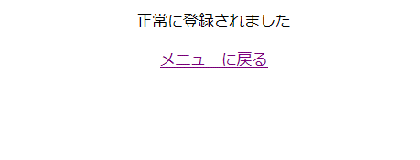

スタート画面に遷移

メニュー
基本設計書 |  |  |  | 最終編集日 | 2020-06-10
 |  |  |  | 最終編集者 | 天願

画面ID | 06 | 画面名 | メニュー

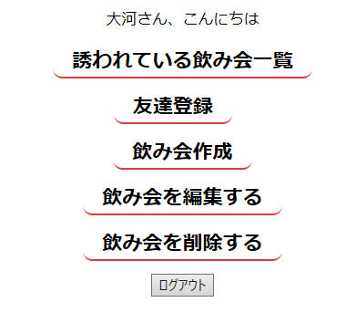

飲み会一覧画面に遷移

友達登録画面に遷移

飲み会作成画面に遷移

飲み会編集画面に遷移

飲み会削除画面に遷移

ログアウト画面に遷移

飲み会一覧
基本設計書 |  |  |  | 最終編集日 | 2020-06-10
 |  |  |  | 最終編集者 | 天願

画面ID | 07 | 画面名 | 飲み会一覧

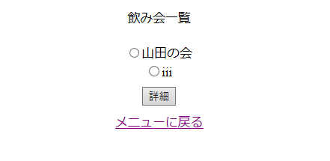

誘われている飲み会の一覧が表示される。
ラジオボタンで詳細を見たい飲み会を選択できる。

飲み会詳細画面に遷移

メニュー画面に遷移

飲み会詳細
基本設計書 |  |  |  | 最終編集日 | 2020-06-10
 |  |  |  | 最終編集者 | 天願

画面ID | 08 | 画面名 | 飲み会詳細

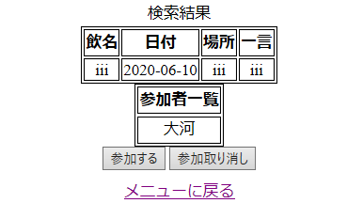

飲み会一覧画面で選択した飲み会の詳細が表示される

飲み会の参加者一覧が表示される

参加取り消し処理後、メニュー画面に遷移

メニュー画面に遷移

参加処理後、メニュー画面に遷移

友達登録
基本設計書 |  |  |  | 最終編集日 | 2020-06-10
 |  |  |  | 最終編集者 | 天願

画面ID | 09 | 画面名 | 友達登録

友達登録したいユーザーのlogin_idを入力

メニュー画面に遷移

友達登録処理後、登録完了画面に遷移

登録完了
基本設計書 |  |  |  | 最終編集日 | 2020-06-10
 |  |  |  | 最終編集者 | 天願

画面ID | 10 | 画面名 | 登録完了

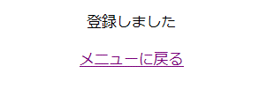

メニュー画面に遷移

飲み会作成
基本設計書 |  |  |  | 最終編集日 | 2020-06-10
 |  |  |  | 最終編集者 | 天願

画面ID | 11 | 画面名 | 飲み会作成

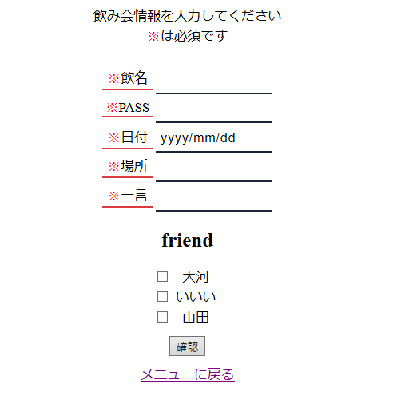

飲み会の情報を入力する

友達登録したユーザーが表示される。
チェックボックスでチェックを入れたユーザーを飲み会に誘うことができる。

飲み会作成確認画面に遷移

メニュー画面に遷移

飲み会作成確認
基本設計書 |  |  |  | 最終編集日 | 2020-06-10
 |  |  |  | 最終編集者 | 天願

画面ID | 12 | 画面名 | 飲み会作成確認

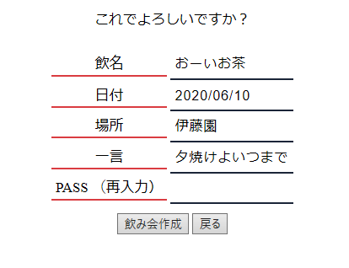

飲み会作成画面で入力した情報が表示される。
PASSを再入力し、一致すれば作成できる。

飲み会作成画面に遷移

飲み会作成処理後、作成完了画面に遷移

飲み会作成完了
基本設計書 |  |  |  | 最終編集日 | 2020-06-10
 |  |  |  | 最終編集者 | 天願

画面ID | 13 | 画面名 | 飲み会作成完了

作成しました

メニュー画面に遷移

飲み会編集検索
基本設計書 |  |  |  | 最終編集日 | 2020-06-10
 |  |  |  | 最終編集者 | 天願

画面ID | 14 | 画面名 | 飲み会編集検索

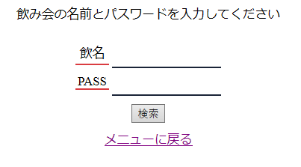

編集したい飲み会の名前とPASSを入力

飲み会編集画面に遷移

メニュー画面に遷移

飲み会編集
基本設計書 |  |  |  | 最終編集日 | 2020-06-10
 |  |  |  | 最終編集者 | 天願

画面ID | 15 | 画面名 | 飲み会編集

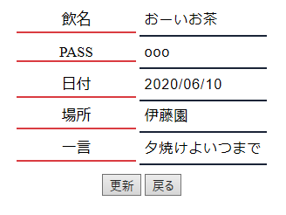

検索で一致した飲み会の情報が表示される。
編集可能。

飲み会編集検索画面に遷移

編集処理後、飲み会編集完了画面に遷移

飲み会編集完了
基本設計書 |  |  |  | 最終編集日 | 2020-06-10
 |  |  |  | 最終編集者 | 天願

画面ID | 16 | 画面名 | 飲み会編集完了

正常に更新されました

メニュー画面に遷移

飲み会削除検索
基本設計書 |  |  |  | 最終編集日 | 2020-06-10
 |  |  |  | 最終編集者 | 天願

画面ID | 17 | 画面名 | 飲み会削除検索

削除したい飲み会の名前とPASSを入力

飲み会削除画面に遷移

メニュー画面に遷移

飲み会削除
基本設計書 |  |  |  | 最終編集日 | 2020-06-10
 |  |  |  | 最終編集者 | 天願

画面ID | 18 | 画面名 | 飲み会削除

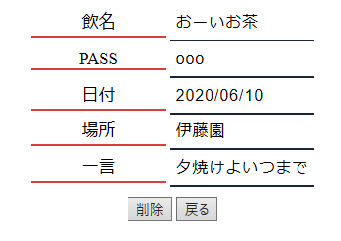

検索で一致した飲み会の情報が表示される。
編集不可。

飲み会削除検索画面に遷移

削除処理後、飲み会削除完了画面に遷移

飲み会削除完了
基本設計書 |  |  |  | 最終編集日 | 2020-06-10
 |  |  |  | 最終編集者 | 天願

画面ID | 19 | 画面名 | 飲み会削除完了

削除しました

メニュー画面に遷移

ログアウト画面
基本設計書 |  |  |  | 最終編集日 | 2020-06-10
 |  |  |  | 最終編集者 | 天願

画面ID | 20 | 画面名 | ログアウト画面

自動でスタート画面に遷移

画面遷移図
ホーム画面
アカウント作成画面
スタート画面
確認画面

飲み会詳細画面
飲み会一覧画面
メニュー画面
友達登録画面

飲み会作成画面

飲み会編集画面
飲み会編集検索画面

飲み会作成確認画面

飲み会削除検索画面

飲み会削除画面
ログアウト画面

